상품제안서
KC185 에코라이프 고급 휴대용 차량용 간이 미니 스프레이 소화기(505g) | 상품코드: F25747

 |  |  |  |  |  |  | 02-412-0044 | www.easy1.co.kr
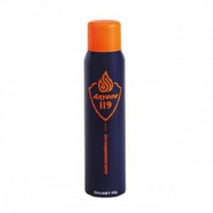

【상세/제작정보】

【인쇄/포장옵션】 | / 포장불가능

【공급단가】 | 수량 | 20~ | 50~ | 100~ | 300~ | 500~
*VAT별도 | 단가 | 34,190원 | 33,660원 | 32,870원 | 31,560원 | 30,240원

【상품 URL】 | http://www.easy1.co.kr/src/goods_detail.php?gdno=25747

